목록
유니에버(주)
과제 진행 과정

날짜 | 항목 | 과정 | 문제점 | 내용
2023-03-07 | 만년 달력 그리기 | firstDayWeek에 전 달의 마지막 날의 요일 정보를 받아 다음 달에 적용하는 방식으로 기능 구현 | firstDayWe다(1월 1일)의 올바른 식을 구현 못함 -> 1월 1일이 일요일로 고정됨. 또한 4*3 형태의 구현이 아님. | 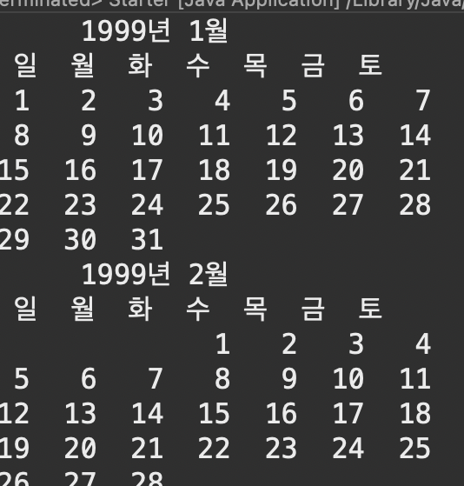
2023-03-07 | 메신저 프로그램 원리 알아보기 | 구글 검색을 통해 정보를 찾아 전송 시나리오로 형식으로 정리 |  | 1. 사용자는 인터넷에 연결된 자신의 기기를 통해 메신저 서비스에 접속한다. 2. 서버는 사용자의 접속을 감지하고 사용자의 아이디와 비밀번호 등을 확인하여 사용자의 정보를 검색한다. 3. 사용자의 정보를 확인하면 서버는 그 사용자에게 접속을 허가한다. 이 때 서버는 사용자의 기기에 접속에 필요한 데이터와 암호화 키 등을 제공한다. 4. 다른 사용자가 접속하면 이전 단계를 반복한다. 5. 두 사용자가 서로 채팅을 요청하면 서버는 두 사용자의 접속 정보를 확인하고 데이터베이스에서 두 사용자의 정보를 찾는다. 6. 서버가 두 사용자를 연결하면 클라이언트 측은 서로에게 연결된 것을 감지하고 서로 직접 메시지를 주고받는다. 이때 암호화된 채널을 통해 메시지를 주고받기 때문에 메시지는 안전하게 전송된다. 7. 메시지를 주고받다가 사용자 중 한 명이 접속을 종료하면 서버는 접속을 종료한 사용자의 정보를 업데이트하고 다른 사용자에게 접속 종료를 알린다. 위의 일련의 과정이 빠르게 반복되기 때문에 사용자는 실시간으로 채팅이 이루어지는 것처럼 느끼게 된다.
2023-03-08 | 만년 달력 그리기 | 반복문이 한 번 실행될 때 4월달까지 한 번에 출력하는 방식으로 4*3을 구현해보려 했으나 일 수 표기 방법이 복잡해져 어려움을 겪음. | 4*3 형태의 구현에 어려움이 있어 javascript로 구현하는 방향으로 결정 (코드를 작성할 때 미리 단계 별로 구상하여 체계적으로 기획하는 능력이 부족함) | 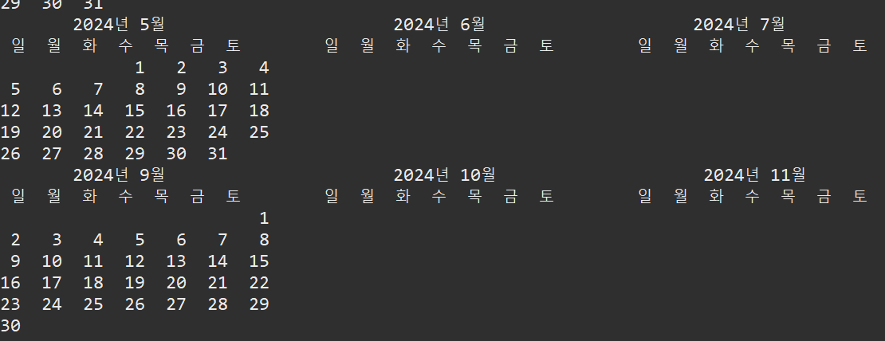
2023-03-09 | 만년 달력 그리기 | 코드를 구현 할 때 순서와 체계를 생각하며 구상하고 기획 |  | 1. html table 형태로 4*3형식의 달력 구성과 각 달의 날짜가 들어갈 공간 구현 2. js로 연도를 받고 연도를 통해 날짜를 계산하고 받는 함수 구현 3. css로 공간 꾸미기 4. jquery로 js함수 간결하게 표현
2023-03-10 | 만년 달력 그리기 | 만년달력을 js로 구현 | js로 1개의 달력은 완성했으나 4*3형태의 구현이 안됨. 형태를 바꾸려면 원 소스의 수정이 필요함. | 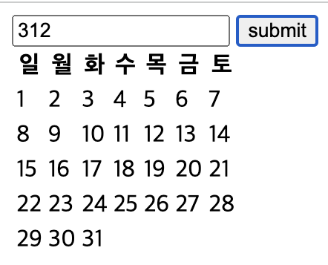
2023-03-13 | div 만들어 append,innerHTML 이해하기 | 만년달력을 js로 구현하기 위한 js/jquery 실력 향상을 위해 div태그를 추가하는 함수를 만들면서 공부 | div를 생성하는 함수를 구현했으나 생성한 div가 겹치는 문제가 있음.(과제 진행 속도가 많이 늘어짐. 또한 js/jquery에 대한 이해 부족) | 1. div의 개수가 10개가 되도록 반복문 작성 2. 생성되는 div가 겹치지 않게 수정
2023-03-13

